상품제안서
전사 홍보비치타올 [스웨이드형] | 상품코드: S08763

 |  |  |  |  |  |  | 02-713-8555 | www.synergygift.co.kr
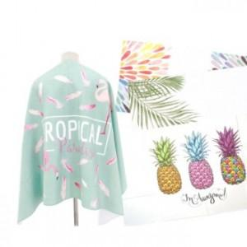 

【상세/제작정보】

【인쇄/포장옵션】 | 풀칼라 / OPP(비닐)

【공급단가】 | 수량 | 100~ | 500~ | 1,000~ | 2,000~ | 3,000~
*VAT별도 | 단가 | 12,550원 | 12,090원 | 11,620원 | 11,160원 | 10,880원

【상품 URL】 | https://www.synergygift.co.kr:443/src/goods_detail.php?gdno=6165

